입시결과 안내
세명대학교 2026학년도 신입생 수시 및 정시모집 입시결과

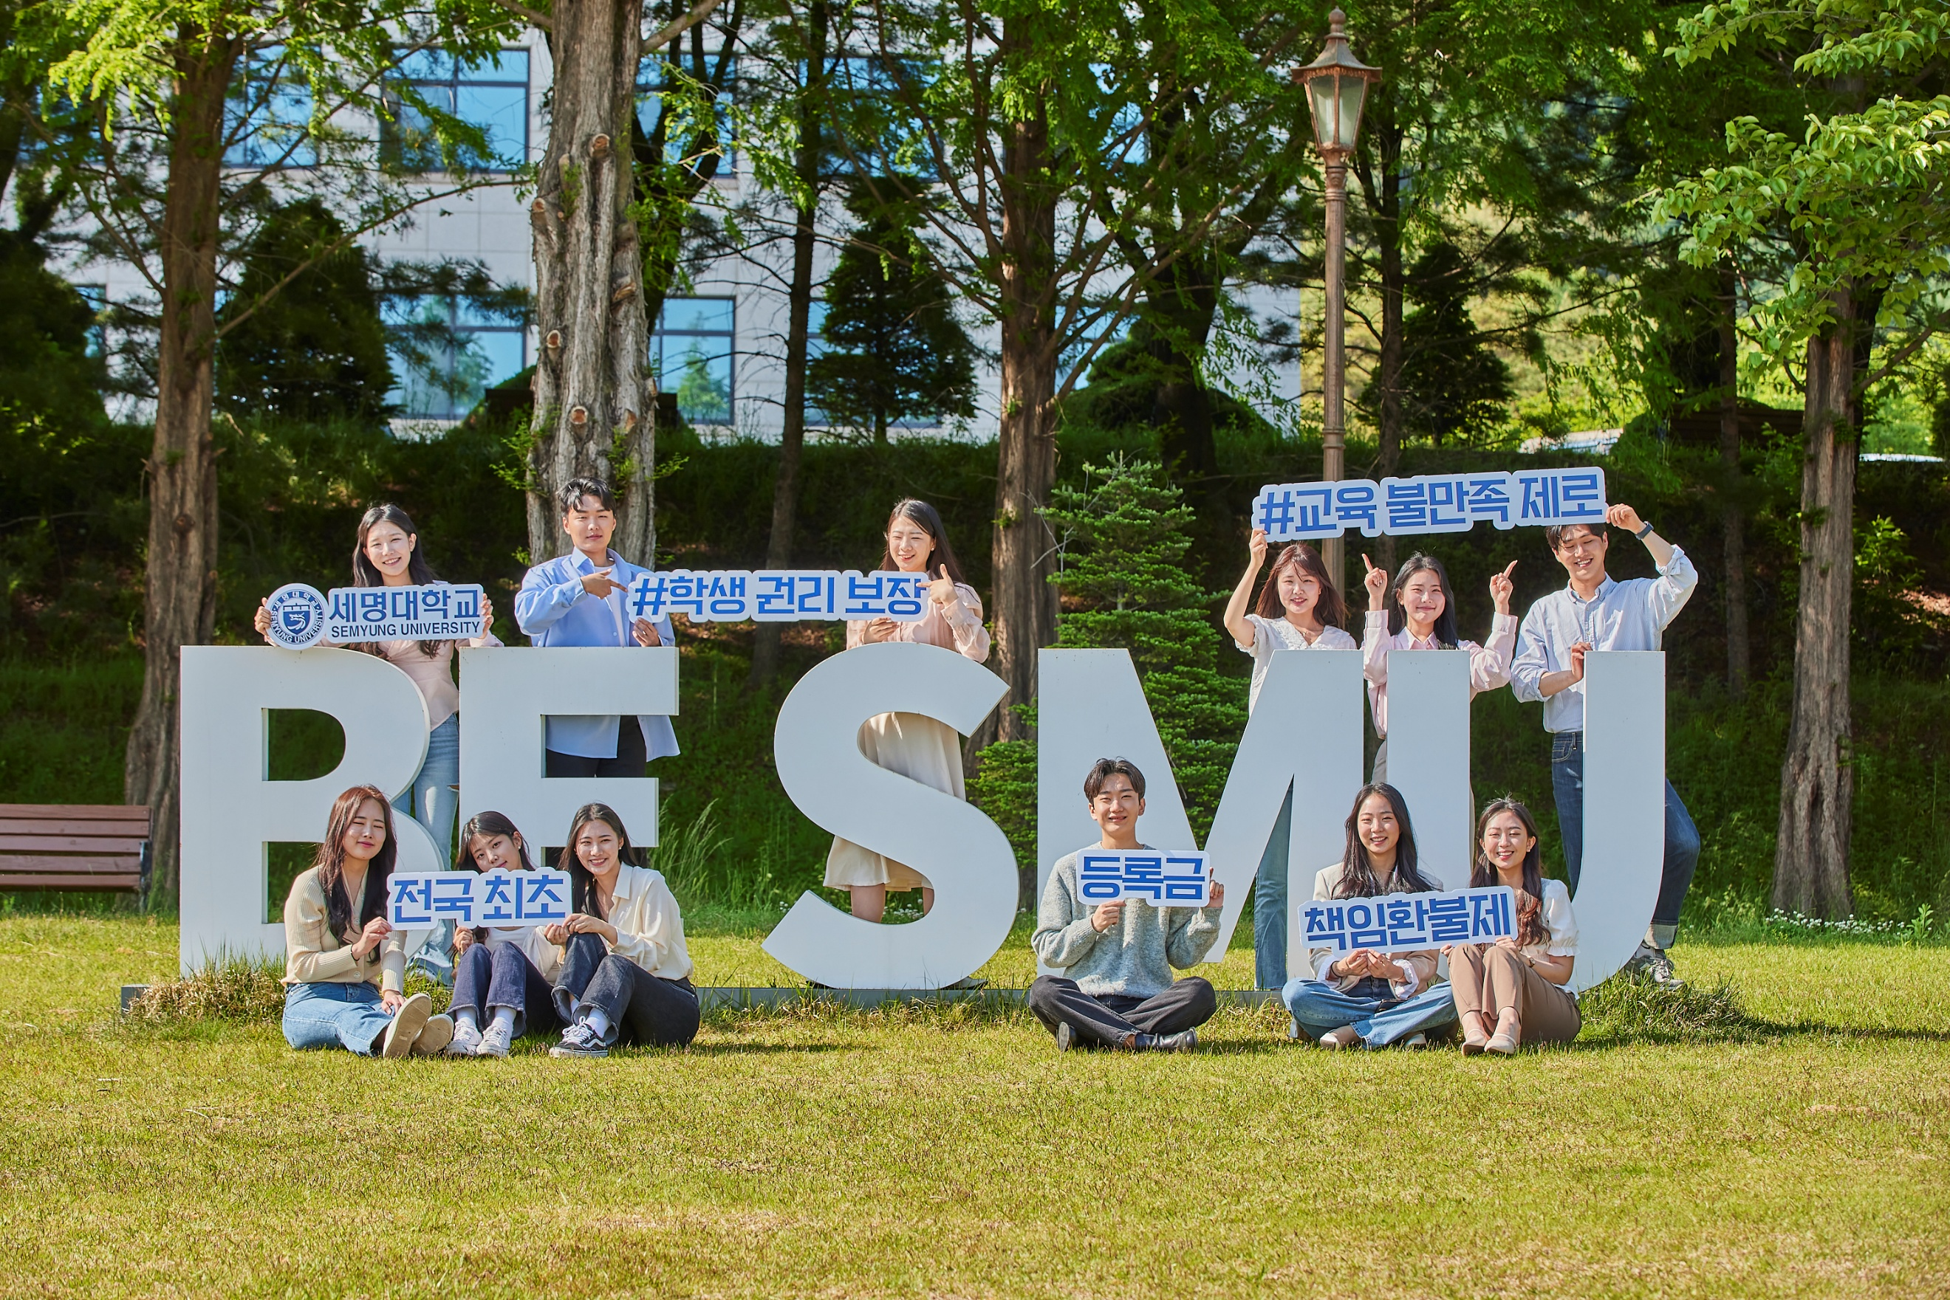

※ 입시결과 참고사항 ① 수시모집 결과 : 학생부 교과성적 평균 석차등급(본교 학생부 교과성적 반영방법 기준) ② 정시모집 결과 : 수능성적 100점 만점 환산기준(본교 수능성적 반영방법 기준) ③ 최초합격 최저 : 전형별 최초합격자 최저순위 성적 ④ 합격자 전체 평균 : 전체 합격자(최초 ~ 충원) 평균 성적 ⑤ 합격자 70% : 전체 합격자(최초~충원) 중 하위 70% 순위 합격생의 성적 ⑥ 예비 최저 : 최초합격자 발표 당시 부여받은 예비번호 기준이며, 기재된 예비번호까지 충원합격된 것을 의미함 | ★ 전년(2026학년도) 대비 2027학년도 주요 변경사항 ★ 1. 학과명 변경 * 연기예술학과 → 공연예술학과 * 컴퓨터학부 → AI컴퓨터학부 * 보건안전학과 → 보건안전공학과 2. 수시모집 간호학과 학생부 교과성적 반영방법 변경 * 국어, 수학, 영어 교과 중 우수 12개 과목 + 사회, 과학 교과 중 우수 3개 과목 → 국어, 수학, 영어 교과 각 우수 4개 과목 + 사회, 과학 교과 중 우수 3개 과목 3. 수시모집 한의예과 수능최저학력기준 변경 * 3개 영역 등급 합 6이내 → 3개 영역 등급 합 5이내

